Blad1
Kunstwerkpaspoort |  |  |  |  | Versie | 1.0
 |  |  |  |  | Datum | 2017-02-09

Beheergegevens kunstwerk |  |  | Locatie/gemeente: Spoorviaduct Willem II Passage te Tilburg
SAP-nummer | 11534148 + 11534149 |  | 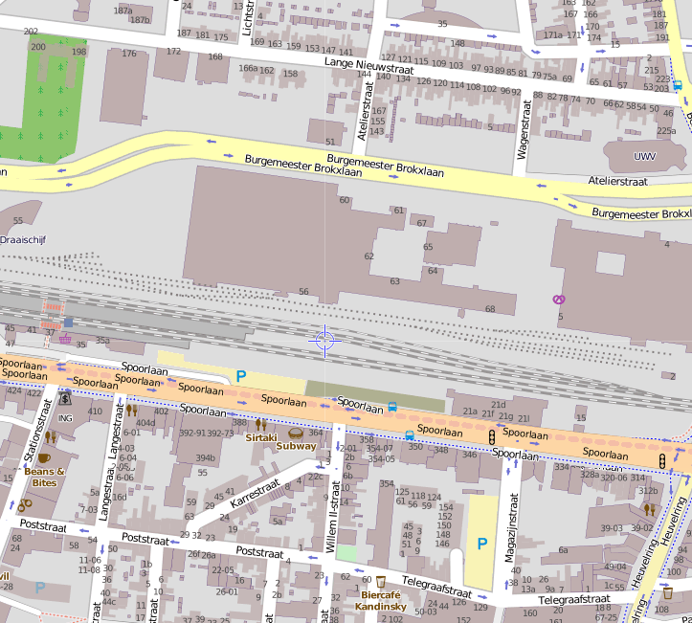
PGO-contractgebied | 20
Kunstwerknummer | KW20-551-0041
Kunstwerknaam | Spoorviaducten Willem II Passage
Wegbeheerder | Gemeente Tilburg
Emplacement | Tb
Lijn- / Geocode | 551
Kilometrering (km) | 22.383
RDX / RDY - coördinaten | 134177.40, 396864.93
Bouwjaar | 2015
Renovatie | -
Baanclassificatie (baanurgentie) | Hoog
Functie | Ongelijkvloerse spoorkruising (spoorviaduct, voet-/ fietstunnel)
Foto kunstwerk

Kenmerken kunstwerk
Lengte (origineel, na renovatie) | Lengte frontwand noordzijde: 16,30m. (//as spoor) |  | Constructietype | Spoorviaduct, voorgespannen betonnen spoordek monoliet verbonden met wanden tunnel, stootplaten aanwezig; Statisch onbepaald. Onderdoorgang gefundeerd op staal + grondverbetering.
Breedte (origineel, na renovatie) | 12,96m (spoordek zuidzijde) + 15,27m (spoordek noordzijde) ┴ as spoor.
Constructiehoogte (BS tot OK dek) | 1,40 m. |  | Elektrificatie (V) | 1500V DC
Dekdikte (excl. Ballast) | Vast/Variabel | zuiddek 0,70-0,75m noorddek 0,70-0,755m. | Montering en dektype | Plaatvormige dekconstructies (2 stuks) monoliet aan wanden onderdoorgang
Aantal overspanningen | 1 st. |  | Aantal dekken | 2 stuks | Materiaal | In-situ beton, voorgesp. dek
Lengte hoofdoverspanning | Inw./Uitw. | 13,00m/14,20 m | Type oplegging | Geen, monoliete constructie | Aantal: | -
Lengte zij-overspanningen | N.v.t. | - | Voegovergang | Geen, monoliete constructie | Type | Stootplaten
Betonkwaliteit | Bekend | B45; Mk. 3, c=35mm, dekking BK dek 40mm | Aantal sporen | 4 st. (2 sporen/dek) | Hoh afstand: | 4,25m (zuid), ca 5,0m (noord)
Staalkwaliteit (wapening) | Bekend | FeB500 HWL / FeP1860 | Scheve kruising | Ja | Graden | Zuiddek 1ᵒ, noorddek ca 5ᵒ
Doorrijhoogte/ doorrijbreedte | Hoogte >3,05m/Breedte 13,0m (dagmaat) |  | Materiaal leuning | Staal, thermisch verzinkt + coating. Spijlen hekwerk (zuidrand zuiddek). Draadmat-hekwerk noordrand zuiddek en beide randen noorddek
Dimensies balkrooster (lxbxh) | N.v.t. (geen balkrooster)
Beoordeling Constructieve Veiligheid
Ontwerpnorm | Onbekend; vermoedelijk NEN1991 |  | Overige belastingen
Ontwerpbelasting | Spoorbelasting cf NEN6723;1988/ VBB1995; Laststelsel cf. VOSB-stelsel 150/250/270 |  | Ballastbed / Dir. spoorstaaf bevestiging | Doorgaand ballastbed | Dikte (in m.) | 0,70 m.
Ontwerpsnelheid | Onbekend; baanvaksnelheid 140 km/h |  | Gronddekking | Geen gronddekking | Dikte (in m.) | -
Wapeningsconfiguratie bekend? | Ja, wapeningstekening bekend |  | Uitbreidingen
 | Tijdens uitgebreid archiefonderzoek zijn vele gegevens gevonden (besteks- of UO-tekeningen). Helaas zijn geen berekeningen of bestekken gevonden waaruit de ontwerpnorm en - belastingen bekend worden. In het jaar van het opstellen van het ontwerp (Bestek+bestekstekening 2015) voor Spoorviaduct Willem II Passage was de NEN-EN1991-2-c1;2015 (Eurocode 1, Deel 2) de vigerende ontwerpnorm. Naar alle waarschijnlijkheid is de spoorbelasting uit de NEN-EN1991-2-c1;2015 (Eurocode 1, Deel 2, Hoofdstuk 6) de gehanteerde ontwerpbelasting. De spoorbelasting uit de NEN-EN1991-2-c1;2015 (Eurocode 1, Deel 2, Hoofdstuk 6), identiek aan de voorlopende ontwerpnorm NEN6706 (UIC71), is afwijkend van de spoorbelasting conform het laststelsel uit de VOSB1963. Tevens zijn in de berekening de OVS-richtlijnen aangehouden. Voor een beschouwing van de constructieve veiligheid wordt verwezen naar het rapport van ProRail RAP 00115 met titel 'Spoorbelastingen op bruggen, verleden tot heden (2009)', versie 001, datum van kracht 01-04-2009. In deze rapportage is een vergelijking, middels equivalente Qm en Qv-lijnen, opgesteld van alle normen en spoorbelastingen uit het verleden tot 2009. De vigerende spoorbelastingen volgens de Eurocode zijn nog niet in RAP00115 opgenomen. Als ontwerpnorm NEN-EN1991-2-c1;2015 (Eurocode 1, Deel 2) is aangehouden, dan valt te concluderen: Dat bij een overspanning van 13,0 tot 14,0m. volgens de grafiek comform RAP00115 figuur b1+b2 (Qm+Qv) de spoorbelasting conform de VOSB163 de maatgevende ontwerpbelasting is. Bij een overspanning van 13,0 - 14,0m levert de spoorbelasting conform de VOSB1963 volgens de Qm/Ov-lijnen grafiek in RAP00115 (figuur b1+b2, pag. 65+66) een equivalente belasting van 135-140 kN/m (Qm) en 140-145 kN/m (Qv). Indien ontwerpnorm NEN-EN1991-2-c1;2015 (Eurocode 1, Deel 2, Hoofdstuk 6), identiek aan de voorlopende ontwerpnorm NEN6706 (UIC71)) als ontwerpbelasting is aangehouden, kan met inachtnemingt van RAP00115 art. 9.7 (pag. 58) en de grafieke
Risicoprofiel / risicoaspecten | Risicoprofiel o.b.v. bureaustudie | Risicoprofiel na opname (januari 2017) | Toelichting op beoordeling risicoaspecten (resultaat opname)
Leeftijd kunstwerk |  |  | De leeftijd van het spoordek bedraagt anno 2016 ruim 1 jaar (bouwjaar 2015)
Constructieve veiligheid |  |  | Zie opmerking t.a.v. constructieve veiligheid hierboven.
Aantastingen / Schades |  |  | Geen aantastingen of schades waargenomen aan de tunnel of het spoordek, geen verhoogd risico aanwezig.
Lekkage |  |  | Geen lekkages geconstateerd, geen verhoogd risico aangetroffen t.a.v. lekkages.
Waterhuishouding |  |  | Waterhuishouding functioneert goed, onderdoorgang is droog, geen vervuiling, geen redenen waargenomen voor verhoogd risico.
Oplegging dek | N.v.t. | N.v.t. | Geen opleggingen aanwezig, geen verhoogd risico
Voegovergang / dilatatievoegen |  |  | Geen voegovergangen, geen reden voor aanwezigheid verhoogd risico
Overgang kunstwerk-aardebaan |  |  | Spoorbaan niet waargenomen tijdens buitenopname, echter geen redenen waargenomen verhoogd risico, stootplaten aanwezig
Aanrijding constructie |  |  | Tunnel voor langzaamverkeer, gevolgen bij aanrijding minimaal.
Arbo-veiligheid (V&G / VGM) |  |  | Buiten risico's t.a.v. treinverkeer/spoorse infra (uitsl. inzet personeel in bezit DVP) geen extra risico's geconstateerd
Aanvullende (specifieke) risicoaspecten
Leuning (conditie/conservering) |  |  | Geen verwering en/of schade aan leuning en ondersabeling geconstateerd, geen verhoogd risico t.a.v. conditie leuning.
Grondkerende constructies |  |  | Geen verhoogd risico t.a.v. grondkerende constructies geconstateerd.
Opmerkingen na opname kunstwerk januari 2017
Het kunstwerk is betreft een nieuwe onderdoorgang (bouwjaar 2015) en verkeert in een uitstekende staat. Visueel zijn er geen uiterlijke en constructieve gebreken geconstateerd die een verhoogd risico vermoeden t.a.v. de top10 risicoaspecten. Er zijn geen aanrijdschades (ook niet door bouwverkeer) geconstateerd, de onderzijde van de spoordekken zijn in onberispelijke staat. Er zijn geen lekkages of leksporen waargenomen. De dekken zijn constructief monoliet verbonden aan de wanden van de onderdoorgang. De constructieve wanden in het tunneldeel van de onderdoorgang zijn visueel niet opneembaar. De constructieve wanden zijn niet zichtbaar en weggewerkt achter glazen panelen en voorzetwanden. De werking van de waterhuishouding is onbekend maar gezien het recente bouwjaar zijn geen verhoogde risico's te verwachten t.a.v. een slecht functionerend systeem van de waterhuishouding. Stootplaten zijn aanwezig. Aan de noordzijde van de onderdoorgang is op de prefab keerwand onderaan de taludkegel graffiti aanwezig.
Documentatie
SAP basiskaart algemeen | 11534149 - SAP basiskaart algemeen.xlsx |  | Tekeningen (Alleen links opgenomen in paspoort naar SAP export en relevante tekeningen t.b.v. verificatie inhoud kunstwerkpaspoort) | export_zoekresultaten SAP PLM.xlsx
Berekeningen | Geen |  |  | 001521317 Bovenaanz+drsnd.pdf
Bestek | Geen |  |  | 001521318 Overz.tek. langs- dwarsdrsnd april 2015.pdf
Inspecties | Geen |  |  | 001521319 Overz.tek. details.pdf
 |  |  |  | 001521277 Tek Spoordek moot 2.pdf
 |  |  |  | 001521286 Tek Spoordek moot 4 + drsnds.pdf
 |  |  |  | 001521310 Tek voorsp wap dek moot 2.pdf
 |  |  |  | 001521311 Tek voorsp wap dek moot 4.pdf
Advies
1) Nader onderzoek naar constructieve veiligheid is o.b.v. leeftijd, constructietype en geen geconstateerde mechanische of constructieve schadepatronen op korte termijn niet direct noodzakelijk. Op de middel lange termijn kunstwerk (5- tot 7-jaar) wordt geadviseerd een globale beschouwing te doen nadat ProRail de Qm- en Qv-lijnen van de spoorbelastingen conform de huidige vigerende Eurocode heeft uitgewerkt.

